Contexto
PRUEBA TECNICA
ESTUDIANTES EN PRÁCTICA
El área de Selección de Personal de la Dirección General de Gestión Humana, requiere su apoyo y conocimientos para automatizar mediante el desarrollo de una aplicación, el proceso de selección de estudiantes en práctica y la generación de las estadísticas de dicho proceso, ya que actualmente se apoya en documentos físicos y archivos Excel, siendo este muy manual.
Las convocatorias de estudiantes en práctica se publican en el Portal de Empleos por profesión (economistas, ingenieros de sistemas, ingenieros industriales, administradores, etc). Hay una psicóloga encargada de cada convocatoria, los estudiantes que aspiren a realizar la práctica hacen la incripción, la psicóloga asignada inicia la aplicación de pruebas psicotécnicas, pruebas técnicas, entrevista personal y finalmente la entrevista con el futuro jefe, define las calificaciones respectivas en estas 4 actividades, saca los puntajes obtenidos en cada actividad del proceso y va descantando candidatos hasta que selecciona el candidato ideal para realizar la práctica.
El objetivo es seleccionar los mejores candidatos para las funciones que deben desempeñar. Los aspirantes deben pasar varias etapas o actividades calificables y obtener un puntaje mínimo para continuar en el proceso de selección, a medida que se cubran estas etapas, la psicóloga encargada informa a los aspirantes si continúan o no.
En general, el Área de Selección requiere contratar 100 estudiantes cada semestre en alrededor de 30 convocatorias por profesión, para lo cual evalúa en promedio 2000 hojas de vida. En promedio, una sicóloga del área de selección gestiona 3 convocatorias de manera simultánea.
Responda los puntos solicitados en este documento.

Punto 1.
TABLA 1. Lista requerimientos definidos por el usuario
Id | Requerimiento | Estado | Prioridad | Funcionalidad que incluiría en la aplicación (¿Qué automatizaría?)
1 | Administrar las carreras de las convocatorias | Finalizado | Publicar la convocatoria en el Portal durante las fechas establecidas | Automatizar el proceso de publicacion de la convocatoria, permitiendo a los encargados programar la fecha y hora exacta de la publicacion con tiempo de anticipacion, evitando la intervencion manual
2 | Administrar las universidades con convenio | Finalizado | Validación de requisitos básicos de los aspirantes inscritos | Implementar un sistema de filtrado de aspirantes que cumplen con los requisitos basicos requeridos para asi poder continuar en el proceso, permitiendo solo aquellos que cumplen con los requisitos de seleccion establecidos
3 | Aplicar pruebas psicotécnicas y técnicas a los aspirantes | Pendiente | Recibir las hojas de vida de los aspirantes a realizar la práctica estudiantil | Implementar un formulario en linea donde los aspirantes puedan cargar su hoja de vida de manera centralizada, asi el sistema almacenara los datos de cada aspirante y los clasificara automaticamente
4 | Publicar la convocatoria en el Portal durante las fechas establecidas | Pendiente | Aplicar pruebas psicotécnicas y técnicas a los aspirantes | Integrar las pruebas dentro de la misma plataforma, calculando asi sus resultados y almacenandolos en el perfil del asipirante, para su posterior analisis en los procesos de seleccion
5 | Generar el dashboard de las convocatorias | Pendiente | Realizar entrevistas a los aspirantes que aprobaron las pruebas | Incluir un modulo donde se puedan programar de forma automatizada las preguntas de entrevista, los horarios de disponibilidad del aspirante e integrar herramientas de videollamadas para facilitar las entrevistas a distancia
6 | Realizar entrevistas a los aspirantes que aprobaron las pruebas | Pendiente | Generar el dashboard de las convocatorias | Centralizar todos los datos del procesos de seleccion, permitiendo la visualizacion del numero de postulantes, su desempeño en las pruebas y entrevistas, eliminando asi la necesidad de revisar diferentes fuentes de datos de forma manual
7 | Recibir las hojas de vida de los aspirantes a realizar la práctica estudiantil | Pendiente | Escoger los aspirantes que serán contratados | Utilizar los datos almacenados en el dashboard y aplicar un sistema de clasificacion basado en puntos el cual pueda sugerir los mejores candidatos, definiendo criterios de aceptacion personalizados por el personal encargado
8 | Validación de requisitos básicos de los aspirantes inscritos | Pendiente | Finalización del proceso con notificación del resultado a los aspirantes | Automatizar el envio de las notificaciones a los aspirantes sobre los resultados del proceso mensionando si fueron seleccionados o no, mediante correo electronico o dentro de la misma plataforma donde se realizan las pruebas
9 | Escoger los aspirantes que serán contratados | Pendiente
10 | Definir requisitos básicos que deben cumplir los aspirantes a la convocatoria | Finalizado
11 | Finalización del proceso con notificación del resultado a los aspirantes | Pendiente
PUNTO 1. En la columna K, ordene la priorización de acuerdo a como usted levantaría los requerimientos pendientes y describa brevemente la funcionalidad que incluiría en la aplicación para eliminar actividades manuales que usted considere.

Punto 3.
Punto 3. Realice el análisis de requerimientos a través de casos de uso

 | Para el requerimiento 11, realice el diagrama de casos de uso, identificando relaciones, actores, atributos, interacción
 | NOTA: Si usted considera que utiliza otra metodología para análisis de requerimientos diferente a casos de uso, indique que metodología utilizó y haga el análisis correspondiente.
 | Actores | Casos de uso | DIAGRAMA DE CASOS DE USO.
 | Psicologo/Encargado de Seleccion | Gestionar lista de aspirantes seleccionados | 
 | Aspirante | Consultar estado de candidatura
 | Sistema de Seleccion | Enviar notificacion de seleccion/rechazo

Punto 4.
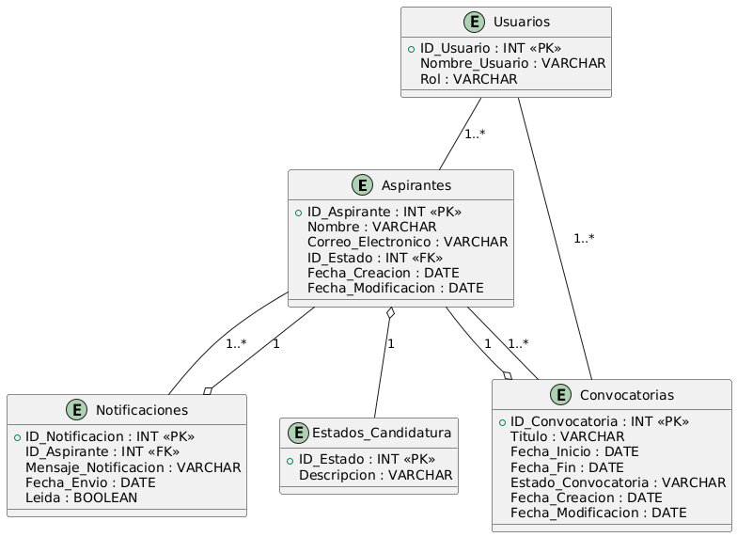
Punto 4. Diseñe la base de datos relacional, mediante un modelo entidad relación, incluyendo detalladamente al menos 3 tablas (FK, PK,tipo de relación, atributos, tipo de dato)

 | DIAGRAMA Entidad - Relación

